USD
订单号 | 入住日期 | 离店日期 | 应收 |  |  |  | ，
999229352938787 | 2024-02-15 | 2024-02-18 | 138.6 | 139.16 | 4406479 | -0.56 | ，4406479 | 直采 | 等海金改账
999229340115424 | 2024-02-14 | 2024-02-16 | 139.65 | 139.34 | 4395324 | 0.31 | ，4395324 | 直采
29447303126 | 2024-02-09 | 2024-02-14 | 837.8 | #N/A | 4518406 | #N/A | ，4518406 | 直采 | 本期收回837.8元
999229456308155 | 2024-02-14 | 2024-02-16 | 273.86 | 344.08 | 4530167 | -70.22 | ，4530167 | 直采 | 本期扣款500元
999229544000357 | 2024-02-12 | 2024-02-14 | 27.98 | 27.90 | 4562646 | 0.08 | ，4562646 | 直采
29738504499 | 2024-02-10 | 2024-02-13 | 1460.34 | #N/A | 4598464 | #N/A | ，4598464 | 直采 | 4598464 出入账不变，另建工单收款RMB 1750 ，补款单 999229763805293 | 本期收回1460.34元
999229907631989 | 2024-02-07 | 2024-02-12 | 1217.67 | 1217.41 | 4637455 | 0.26 | ，4637455 | 直采
999230038530925 | 2024-02-16 | 2024-02-18 | 430.98 | 472.66 | 4666659 | -41.68 | ，4666659 | 直采 | 特殊要求:此单实际是999230038530925的改名申请单，供应商单号：4666659 。 | 本期扣款300元

 |  |  | 199706.8

A240222105343481 |  | 2176.36 | 78718.94
A240222105533481 |  | 197046.04 | 7127155.27
A240222105814481 |  | 484.4 | 17520.75
USD / THB 当前参考汇率: 36.17 |  | 199706.8 | 7223394.96
总计：199706.8 USD/ 7223394.96 THB

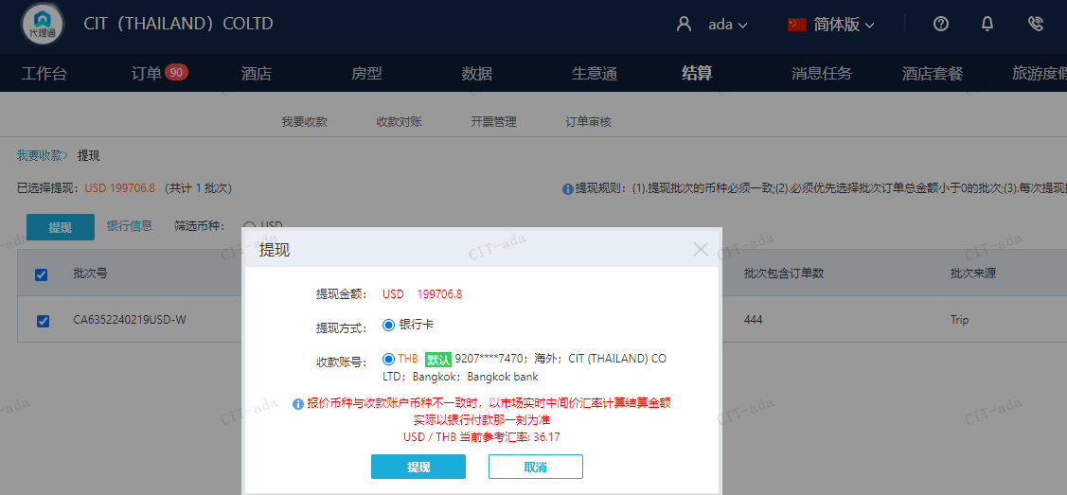

CNY
订单号 | 入住日期 | 离店日期 | 应收 |  |  |  | ，
999229461994568 | 2024-02-13 | 2024-02-15 | 500 | #N/A | 4530167 | #N/A | ，4530167 | 直采 | 特殊要求:此单是订单号999229456308155申请修改日期的收费单 ，订单号999229456308155需要修改成12/13号入住 12/15号离店 。 | 本期收回500元 | A240222105533481
999230259229111 | 2024-02-16 | 2024-02-18 | 300 | #N/A | 4666659 | #N/A | ，4666659 | 直采 | 特殊要求:此单实际是999230038530925的改名申请单，供应商单号：4666659 。 | 本期收回300元 | A240222105533481

 |  |  | 800

A240311102924481 |  | 500 | 2507.94
A240311103039481 |  | 300 | 1504.76
CNY / THB 当前参考汇率: 5.015871343 |  | 800 | 4012.7
总计：800 CNY/ 4012.7 THB

